客户方案计算表
 | 2020.8.19日及之前的利率核算表 |  |  |  |  |  | 2020.8.20日及之后的利率核算表
使用说明 | 手动填写第一行数据 | 还款期数为2020.8.19日及之前期数 此列需要手动填写 | 计息本金*24%/12 此列为公式,不要修改 | 与签订合同保持一致 此列第一格需要手动填写 | 此列为公式 不要修改 |  | 手动填写第一行数据 | 还款期数为2020.8.20日及之后的期数 此列需要手动填写 | 计息本金*17%/12 此列为公式,不要修改 | 与签订合同保持一致 此列第一格需要手动填写 | 此列为公式 不要修改
 | 计息本金 | 还款期数 （合同） | 每月应还利息金额 | 每月还款金额 | 每月应抵本金 |  | 计息本金 | 还款期数 （合同） | 每月应还利息金额 | 每月还款金额 | 每月应抵本金 | 数值对应关系 | 解释
 | 62000.00 | 1 | 1240.00 | 2528.68 | 1288.68 | 8.22 | 37979.93 | 17 | 538.05 | 2528.68 | 1990.63 | 计息本金=客户实际到账本金，不包含砍头息
 | 60711.32 | 2 | 1214.23 | 2528.68 | 1314.45 | 9.22 | 35989.29 | 18 | 509.85 | 2528.68 | 2018.83 | 每月应还利息=计息本金*17%/12 | 每个月客户按17%应该还的利息
 | 59396.87 | 3 | 1187.94 | 2528.68 | 1340.74 | 10.22 | 33970.46 | 19 | 481.25 | 2528.68 | 2047.43 | 每月还款金额=合同约定还款金额
 | 58056.12 | 4 | 1161.12 | 2528.68 | 1367.56 | 11.22 | 31923.03 | 20 | 452.24 | 2528.68 | 2076.44 | 每月应抵本金=还款金额-应还利息金额
 | 56688.57 | 5 | 1133.77 | 2528.68 | 1394.91 | 12.22 | 29846.59 | 21 | 422.83 | 2528.68 | 2105.85 | 第二期计息本金=客户实际到账本金-应抵本金
 | 55293.66 | 6 | 1105.87 | 2528.68 | 1422.81 | 1.22 | 27740.74 | 22 | 392.99 | 2528.68 | 2135.69 | 逾期利息=剩余本金*17%/12*逾期期数 | 这个利息直到客户清偿之日为止
 | 53870.85 | 7 | 1077.42 | 2528.68 | 1451.26 |  | 25605.05 | 23 | 362.74 | 2528.68 | 2165.94 | 客户年化率，按鲸算师APP进行计算，进入APP后选择贷款利率
 | 52419.59 | 8 | 1048.39 | 2528.68 | 1480.29 |  | 23439.11 | 24 | 332.05 | 2528.68 | 2196.63 | 借款总额 | 客户实际到账金额
 | 50939.30 | 9 | 1018.79 | 2528.68 | 1509.89 |  | 21242.49 | 25 | 300.94 | 2528.68 | 2227.74
 | 49429.41 | 10 | 988.59 | 2528.68 | 1540.09 |  | 19014.74 | 26 | 269.38 | 2528.68 | 2259.30 | 在进行计算时，需要了解客户合同签订时间、还款期数。从签订合同之日起至2020.8.20日，每期年化率按24%核算，2020.8.20日至还款结清月份，每期年化率按17%核算。 表格一测算的是从客户签订合同之日起至2020.8.20日，每期年化率按24%核算的结果；表格二测算的是客户从2020.8.20日至还款结清月份，每期年化率按17%核算的结果
 | 47889.31 | 11 | 957.79 | 2528.68 | 1570.89 |  | 16755.44 | 27 | 237.37 | 2528.68 | 2291.31
 | 46318.42 | 12 | 926.37 | 2528.68 | 1602.31 |  | 14464.13 | 28 | 204.91 | 2528.68 | 2323.77
 | 44716.11 | 13 | 894.32 | 2528.68 | 1634.36 |  | 12140.36 | 29 | 171.99 | 2528.68 | 2356.69
 | 43081.75 | 14 | 861.64 | 2528.68 | 1667.04 |  | 9783.66 | 30 | 138.60 | 2528.68 | 2390.08
 | 41414.71 | 15 | 828.29 | 2528.68 | 1700.39 |  | 7393.59 | 31 | 104.74 | 2528.68 | 2423.94
7.22 | 39714.32 | 16 | 794.29 | 2528.68 | 1734.39 |  | 4969.65 | 32 | 70.40 | 2528.68 | 2458.28
8.22 | 37979.93 | 17 | 759.60 | 2528.68 | 1769.08 |  | 2511.37 | 33 | 35.58 | 2528.68 | 2493.10
9.22 | 36210.84 | 18 | 724.22 | 2528.68 | 1804.46 |  | 18.27 | 34 | 0.26 | 2528.68 | 2528.42
 | 34406.38 | 19 | 688.13 | 2528.68 | 1840.55 |  | -2510.15 | 35 | -35.56 | 2528.68 | 2564.24
 | 32565.83 | 20 | 651.32 | 2528.68 | 1877.36 |  | -5074.39 | 36 | -71.89 | 2528.68 | 2600.57
 | 30688.47 | 21 | 613.77 | 2528.68 | 1914.91 |  | -7674.96 | 37 | -108.73 | 2528.68 | 2637.41
 | 28773.55 | 22 | 575.47 | 2528.68 | 1953.21 |  | -10312.37 | 38 | -146.09 | 2528.68 | 2674.77
 | 26820.35 | 23 | 536.41 | 2528.68 | 1992.27 |  | -12987.14 | 39 | -183.98 | 2528.68 | 2712.66
 | 24828.07 | 24 | 496.56 | 2528.68 | 2032.12 |  | -15699.80 | 40 | -222.41 | 2528.68 | 2751.09
 | 22795.95 | 25 | 455.92 | 2528.68 | 2072.76 |  | -18450.90 | 41 | -261.39 | 2528.68 | 2790.07
 | 20723.19 | 26 | 414.46 | 2528.68 | 2114.22 |  | -21240.97 | 42 | -300.91 | 2528.68 | 2829.59
 | 18608.98 | 27 | 372.18 | 2528.68 | 2156.50 |  | -24070.56 | 43 | -341.00 | 2528.68 | 2869.68
 | 16452.48 | 28 | 329.05 | 2528.68 | 2199.63 |  | -26940.24 | 44 | -381.65 | 2528.68 | 2910.33
 | 14252.85 | 29 | 285.06 | 2528.68 | 2243.62 |  | -29850.57 | 45 | -422.88 | 2528.68 | 2951.56
 | 12009.22 | 30 | 240.18 | 2528.68 | 2288.50 |  |  |  | 0.00
 | 9720.73 | 31 | 194.41 | 2528.68 | 2334.27 |  |  |  | 0.00
 | 7386.46 | 32 | 147.73 | 2528.68 | 2380.95 |  |  |  | 0.00
 | 5005.51 | 33 | 100.11 | 2528.68 | 2428.57 |  |  |  | 0.00
 | 2576.94 | 34 | 51.54 | 2528.68 | 2477.14 |  |  |  | 0.00
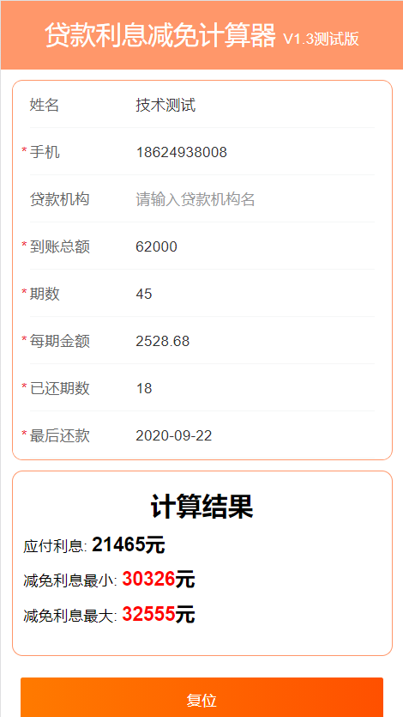
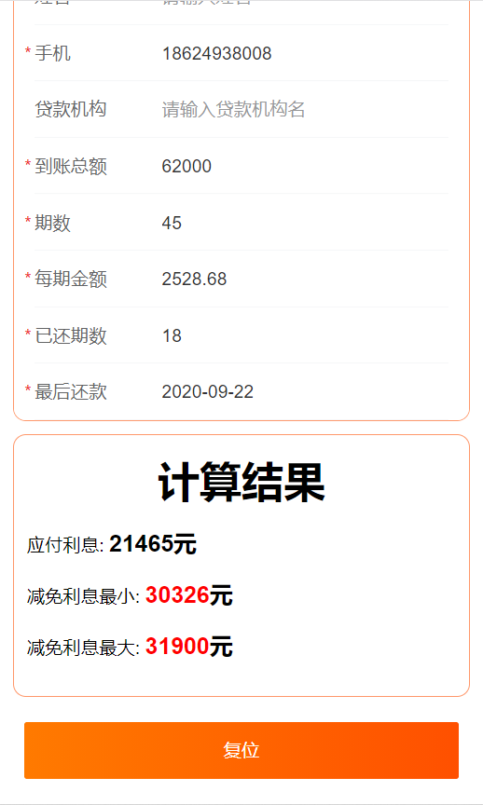
 | 99.80 | 35 | 2.00 | 2528.68 | 2526.68 |  |  |  | 0.00
 | -2426.88 | 36 | -48.54 | 2528.68 | 2577.22 |  |  |  | 0.00

 |  | 已付利息： | 11714.16 | 27815.48 | 14336.11 |  |  | 未付利息： | 2621.95
 |  |  |  |  |  |  |  | 逾期利息 | 1866.17
 |  |  |  | 91032.48 | 62000.00

 |  |  |  |  | 15452.15 |  | 最大减免=合同总金额-本金-已还利息-逾期利息

 |  |  |  |  | 12830.20 |  | 最小减免=合同总金额-本金-全部法定利息-逾期利息

 |  | 合同金额 | 113790.60 |  |  | 已还金额 | 45516.24
 |  | 本金 | 62000.00 |  |  | 合同未还金额 | 68274.36
 |  | 已还利息 | 17486.70
 |  | 逾期利息 | 1749.31 | 逾期4期
 |  | 全部法定利息 | 21464.97 | 负数不算 |  |  |  | 16438.805878 |  |  |  | 34304
 |  | 最大减免金额 | 32554.59 |  |  |  |  | 5026.1620053 |  |  |  | 1749
 |  | 最小还款金额 | 30325.63 |  |  |  |  |  |  |  |  | 32555

 | 最后一次还款日 | 最大减免 | 最小减免 | 应付利息 | 逾期利息 |  | 客户刘红梅情况说明：实际到账金额62000 分期45 每期金额2528.68 已还18期 每月22号还款 最后一次还款2020.9.22
 | 9.22 | 32554.59 | 30325.63 |  | 1749.31

